loans
API: | Recurso: GET | /loans/v1/loans

Request:
Field Name | Glosa FieldName | Type Request | ISO20022 Type | JSON Data Type | Cardinalidad | Mandatory | Ejemplo | Observaciones
page | Número de página | Query Param | Max5NumericText | number (int) | [0..1] | No | 1 | Para paginación, indica la página que se desea consultar.
pageSize | Tamaño de página | Query Param | Max5NumericText | number (int) | [0..1] | No | 20 | Para paginación, indica la cantidad de cuentas por página.

Response:
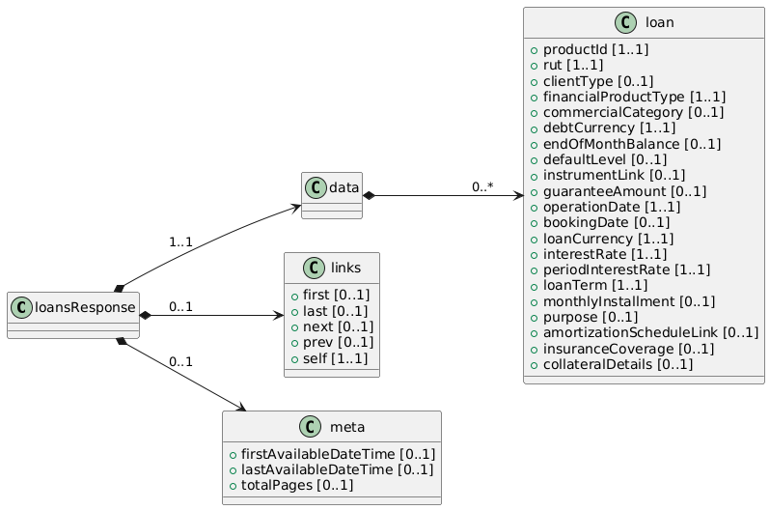
Field Name | Glosa FieldName | ISO20022 Type | JSON Data Type | Cardinalidad | Mandatory | Ejemplo | Observaciones | Path
loansResponse | Objeto principal | - | object | [1..1] | Sí |  | Raíz donde se agrupan los datos devueltos por el endpoint. | loansResponse
data | Objeto principal | - | object | [1..1] | Sí |  | Contenedor donde se ubica la lista de préstamos. | loansResponse/data
loans | Lista de Operaciones de Crédito | Array<Loan> | array<object> | [0..*] | No |  | Cada elemento describe una operación de crédito con sus campos. | loansResponse/data/loans
productId | ID interno del producto | Max40Text | string | [1..1] | Sí | LN12345 | Identificador único a nivel interno del banco para esta operación de crédito. | loansResponse/data/loans/productId
rut | RUT del cliente | RUTType | string | [1..1] | Sí | 11111111-1 | Identificador del titular (persona natural o jurídica). | loansResponse/data/loans/rut
clientType | Tipo de persona | PersonTypeCode | string | [0..1] | No | NATURAL | Indica si es persona natural o jurídica. | loansResponse/data/loans/clientType
financialProductType | Tipo de producto financiero | FinancialProductTypeCode | string | [1..1] | Sí | LOAN | Informa que este producto es un préstamo/ operación de crédito (p.ej. “LOAN”). | loansResponse/data/loans/financialProductType
commercialCategory | Categoría comercial | Max70Text | string | [0..1] | No | Hipotecario | Segmento del producto: hipotecario, automotriz, consumo, etc. | loansResponse/data/loans/commercialCategory
debtCurrency | Moneda de la Deuda | ISO4217CurrencyCode | string | [1..1] | Sí | CLP | Moneda en la que se mantiene la deuda (CLP, USD, UF). | loansResponse/data/loans/debtCurrency
endOfMonthBalance | Saldo a fin de mes | Amount | number | [0..1] | No | 3500000 | Monto consolidado al cierre del período (facturación o corte). | loansResponse/data/loans/endOfMonthBalance
defaultLevel | Nivel de mora | DefaultLevelCode | string | [0..1] | No | NORMAL | Indica si está al día, en mora temprana o avanzada (ej. NORMAL, MORA30, MORA60, etc.). | loansResponse/data/loans/defaultLevel
instrumentLink | Vinculación con instrumento fin. | InstrumentLinkType | string | [0..1] | No | CuentaCorriente | Refiere a si está ligado a una cuenta corriente, tarjeta de crédito, garantía asociada, etc. | loansResponse/data/loans/instrumentLink
guaranteeAmount | Monto de la garantía | Amount | number | [0..1] | No | 5000000 | Si la operación está respaldada por una garantía o prenda, este es el valor asociado. | loansResponse/data/loans/guaranteeAmount
operationDate | Fecha de la operación | ISODate | string (date) | [1..1] | Sí | 2025-02-15 | Fecha de formalización del crédito (contrato). | loansResponse/data/loans/operationDate
bookingDate | Fecha contable de la operación | ISODate | string (date) | [0..1] | No | 2025-02-16 | Cuando el préstamo se registra en contabilidad (puede diferir de la fecha de contrato). | loansResponse/data/loans/bookingDate
loanCurrency | Moneda del crédito | ISO4217CurrencyCode | string | [1..1] | Sí | CLP | Moneda específica del crédito (si difiere del “debtCurrency” en ciertos casos). | loansResponse/data/loans/loanCurrency
rateType | Tipo Tasa de Interés | Enum | string | [1..1] | Sí | Fija | Identifica el tipo de tasa de interes (fija o variable) | loansResponse/data/loans/rateType
interestRate | Tasa de interés | Rate | number | [1..1] | Sí | 2.5 | Tasa nominal anual aplicable al préstamo. | loansResponse/data/loans/interestRate
periodInterestRate | Periodicidad de tasa |  | string | [1..1] | Sí | Anual, Mensual | Periodicidad de tasa | loansResponse/data/loans/periodInterestRate
loanTerm | Plazo del crédito | DurationType | string | [1..1] | Sí | 60 meses | Descripción del plazo: ej. “60 meses”, “10 años”... | loansResponse/data/loans/loanTerm
monthlyInstallment | Cuota mensual | Amount | number | [0..1] | No | 200000 | Campo extra: Valor aproximado de la cuota si el préstamo es en pagos periódicos. | loansResponse/data/loans/monthlyInstallment
purpose | Propósito del crédito | Max70Text | string | [0..1] | No | Compra Vivienda | Campo extra: Indica el destino del crédito (hipotecario, automotriz, etc.). | loansResponse/data/loans/purpose
amortizationScheduleLink | Enlace tabla amortización | URI | string | [0..1] | No | https://... | Campo extra: URL con la tabla de amortización o plan de pagos. | loansResponse/data/loans/amortizationScheduleLink
insuranceCoverage | Cobertura de seguro | InsuranceCoverageType | string | [0..1] | No | Desgravamen | Campo extra: Indica si tiene seguro de desgravamen, cesantía, etc. | loansResponse/data/loans/insuranceCoverage
collateralDetails | Detalles del colateral | CollateralType | string | [0..1] | No |  | Campo extra: Subcampos para describir el bien en garantía, como auto, avalúo, etc. | loansResponse/data/loans/collateralDetails

